吊牌
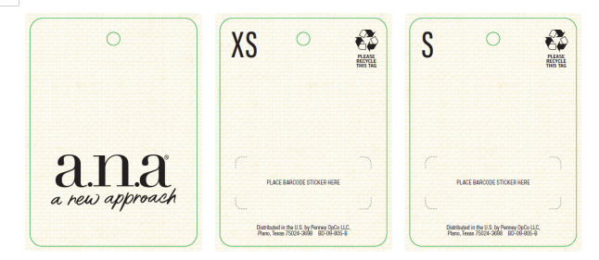
四．挂牌（价钱牌）：代码： BD-09-805-B，需要挂牌+绳子+贴纸一起
参考样式
 |  |  | STYLE NO | COLOR | 规格 | 订单数量 | 3/26日订购数量
 |  | 吊牌 | 842-2756 | BN2-BROWNIE 布朗棕 | XS | 947 | 957
 |  | 吊牌 | 842-2756 | BN2-BROWNIE 布朗棕 | S | 1459 | 1470
 |  | 吊牌 | 842-2756 | BN2-BROWNIE 布朗棕 | M | 2458 | 2470
 |  | 吊牌 | 842-2756 | BN2-BROWNIE 布朗棕 | L | 2312 | 2327
 |  | 吊牌 | 842-2756 | BN2-BROWNIE 布朗棕 | XL | 1491 | 1505
 |  | 吊牌 | 842-2756 | BN2-BROWNIE 布朗棕 | XXL | 724 | 730

 |  |  | STYLE NO | COLOR | 规格 | 订单数量 | 3/26日订购数量
 |  | 吊牌 | 842-2756 | LTH-LT GRAY HTHR 浅灰夹花 | XS | 885 | 895
 |  | 吊牌 | 842-2756 | LTH-LT GRAY HTHR 浅灰夹花 | S | 1461 | 1475
 | 9459 | 吊牌 | 842-2756 | LTH-LT GRAY HTHR 浅灰夹花 | M | 2422 | 2435
 | 9216 | 吊牌 | 842-2756 | LTH-LT GRAY HTHR 浅灰夹花 | L | 2191 | 2206
 | 6109 | 吊牌 | 842-2756 | LTH-LT GRAY HTHR 浅灰夹花 | XL | 1502 | 1515
 | 6109 | 吊牌 | 842-2756 | LTH-LT GRAY HTHR 浅灰夹花 | XXL | 683 | 690

 |  |  | STYLE NO | COLOR | 规格 | 订单数量 | 3/26日订购数量
 |  | 吊牌 | 842-2756 | SDP-SPICED PEACH STRIPE 枫糖杏/杏色夹花组合 | XS | 562 | 570
 |  | 吊牌 | 842-2756 | SDP-SPICED PEACH STRIPE 枫糖杏/杏色夹花组合 | S | 993 | 1003
 |  | 吊牌 | 842-2756 | SDP-SPICED PEACH STRIPE 枫糖杏/杏色夹花组合 | M | 1606 | 1620
 |  | 吊牌 | 842-2756 | SDP-SPICED PEACH STRIPE 枫糖杏/杏色夹花组合 | L | 1464 | 1475
 |  | 吊牌 | 842-2756 | SDP-SPICED PEACH STRIPE 枫糖杏/杏色夹花组合 | XL | 985 | 993
 |  | 吊牌 | 842-2756 | SDP-SPICED PEACH STRIPE 枫糖杏/杏色夹花组合 | XXL | 441 | 448

 |  |  | STYLE NO | COLOR | 规格 | 订单数量 | 3/26日订购数量
 |  | 吊牌 | 842-2756 | SS0-SMOKESTACK BLUE 湖绿 | XS | 562 | 570
 |  | 吊牌 | 842-2756 | SS0-SMOKESTACK BLUE 湖绿 | S | 993 | 1003
 |  | 吊牌 | 842-2756 | SS0-SMOKESTACK BLUE 湖绿 | M | 1606 | 1620
 |  | 吊牌 | 842-2756 | SS0-SMOKESTACK BLUE 湖绿 | L | 1464 | 1475
 |  | 吊牌 | 842-2756 | SS0-SMOKESTACK BLUE 湖绿 | XL | 985 | 993
 |  | 吊牌 | 842-2756 | SS0-SMOKESTACK BLUE 湖绿 | XXL | 441 | 448

贴纸
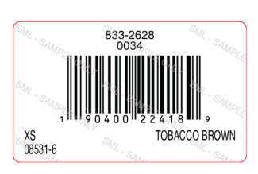
胶袋贴纸JCP-ECOMM-LBL（Product Code: JCGEVKH04S）
参考样式
 |  |  | STYLE NO | COLOR | 规格 | 订单数量 | 3/26日订购数量
 |  | 胶袋贴纸 | 842-2756 | BN2-BROWNIE 布朗棕 | XS | 75 | 82
 |  | 胶袋贴纸 | 842-2756 | BN2-BROWNIE 布朗棕 | S | 220 | 227
 |  | 胶袋贴纸 | 842-2756 | BN2-BROWNIE 布朗棕 | M | 438 | 445
 |  | 胶袋贴纸 | 842-2756 | BN2-BROWNIE 布朗棕 | L | 471 | 478
 |  | 胶袋贴纸 | 842-2756 | BN2-BROWNIE 布朗棕 | XL | 343 | 350
 |  | 胶袋贴纸 | 842-2756 | BN2-BROWNIE 布朗棕 | XXL | 141 | 148

 |  |  | STYLE NO | COLOR | 规格 | 订单数量 | 3/26日订购数量
 | 1730 | 胶袋贴纸 | 842-2756 | LTH-LT GRAY HTHR 浅灰夹花 | XS | 65 | 72
 | 1521 | 胶袋贴纸 | 842-2756 | LTH-LT GRAY HTHR 浅灰夹花 | S | 192 | 199
 | 1097 | 胶袋贴纸 | 842-2756 | LTH-LT GRAY HTHR 浅灰夹花 | M | 383 | 390
 | 1097 | 胶袋贴纸 | 842-2756 | LTH-LT GRAY HTHR 浅灰夹花 | L | 413 | 420
 |  | 胶袋贴纸 | 842-2756 | LTH-LT GRAY HTHR 浅灰夹花 | XL | 302 | 309
 |  | 胶袋贴纸 | 842-2756 | LTH-LT GRAY HTHR 浅灰夹花 | XXL | 124 | 131

 |  |  | STYLE NO | COLOR | 规格 | 订单数量 | 3/26日订购数量
 |  | 胶袋贴纸 | 842-2756 | SDP-SPICED PEACH STRIPE 枫糖杏/杏色夹花组合 | XS | 46 | 52
 |  | 胶袋贴纸 | 842-2756 | SDP-SPICED PEACH STRIPE 枫糖杏/杏色夹花组合 | S | 137 | 144
 |  | 胶袋贴纸 | 842-2756 | SDP-SPICED PEACH STRIPE 枫糖杏/杏色夹花组合 | M | 273 | 280
 |  | 胶袋贴纸 | 842-2756 | SDP-SPICED PEACH STRIPE 枫糖杏/杏色夹花组合 | L | 295 | 302
 |  | 胶袋贴纸 | 842-2756 | SDP-SPICED PEACH STRIPE 枫糖杏/杏色夹花组合 | XL | 216 | 223
 |  | 胶袋贴纸 | 842-2756 | SDP-SPICED PEACH STRIPE 枫糖杏/杏色夹花组合 | XXL | 89 | 96

 |  |  | STYLE NO | COLOR | 规格 | 订单数量 | 3/26日订购数量
 |  | 胶袋贴纸 | 842-2756 | SS0-SMOKESTACK BLUE 湖绿 | XS | 46 | 52
 |  | 胶袋贴纸 | 842-2756 | SS0-SMOKESTACK BLUE 湖绿 | S | 137 | 144
 |  | 胶袋贴纸 | 842-2756 | SS0-SMOKESTACK BLUE 湖绿 | M | 273 | 280
 |  | 胶袋贴纸 | 842-2756 | SS0-SMOKESTACK BLUE 湖绿 | L | 295 | 302
 |  | 胶袋贴纸 | 842-2756 | SS0-SMOKESTACK BLUE 湖绿 | XL | 216 | 223
 |  | 胶袋贴纸 | 842-2756 | SS0-SMOKESTACK BLUE 湖绿 | XXL | 89 | 96

